胶袋贴纸
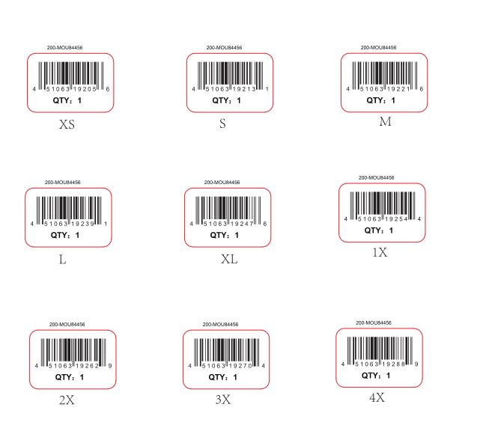

胶袋贴纸 | 订单数量
XS： | 12
S | 48
M | 72
L | 72
XL | 60
1X | 24
2X | 24
3X | 12
4X | 12
 | 336

损耗数量每个尺码+5

贴纸
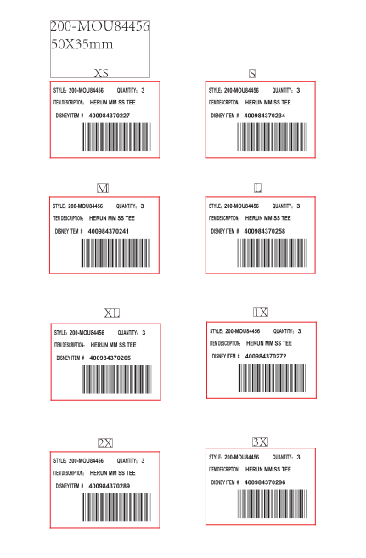

XS | 27
S | 51
M | 63
L | 57
XL | 48

1X | 30
2X | 24
3X | 18

每个尺码放5张损耗

Sheet1
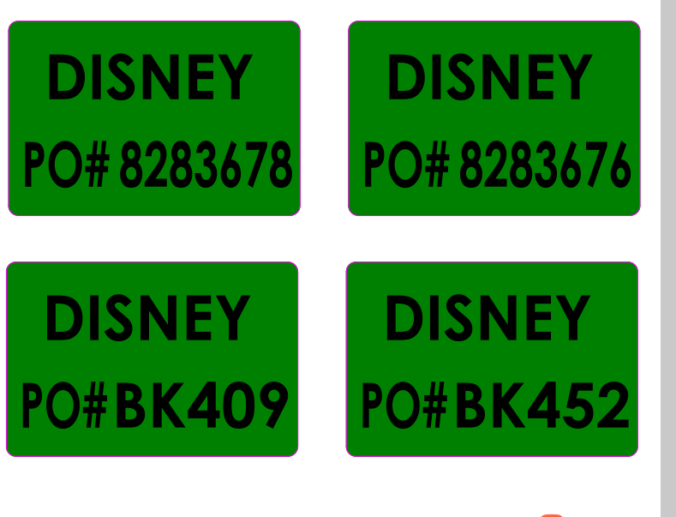

 | 8283676 | 41
 | 8283678 | 65
 | BK409 | 16
 | BK452 | 12

每个PO贴纸放1张损耗

